02_V-SH模型与控制
V-SH 模型结构、阀门角色与控制逻辑
V-SH = Valve-passive circulation + Self-humidifying stack。当前正式模型采用“阴极出口后理想分流 + 两阀并联”：V_BP 向环境排气，V_EGR 回到压缩机入口混合器；本矩阵结果不使用旧的阀后分流/公共后边界拓扑。

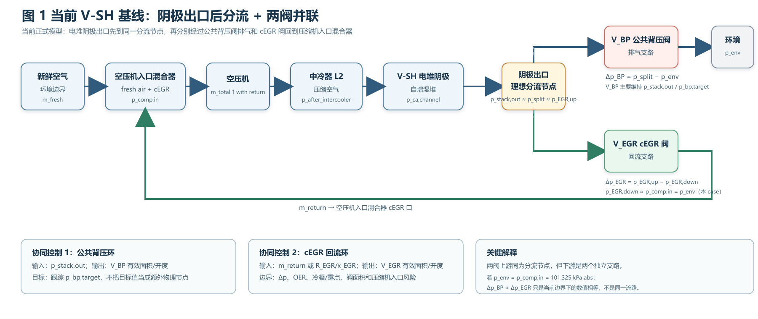
一、当前正式模型的气路拓扑
项目 | 说明
气路示意 | 新鲜空气 → 空压机入口混合器 → 空压机 → 中冷器 → PEMFC 电堆阴极 → 电堆阴极出口/理想分流节点；分流后两条并联支路：V_BP → 环境排气，V_EGR → 压缩机入口混合器 cEGR 口。
分流节点的物理含义 | 同一气相节点 1 进 2 出；三通/分流歧管本身不主动调流。p_stack,out≈p_split≈p_EGR,up 是两阀共同上游，p_EGR,down≈p_comp,in 是 cEGR 阀下游；两条支路下游边界独立，流量分配由两阀和支路阻力共同决定。
压力口径 | p_bp,target 是公共背压环设定值，不是额外气相节点；稳态时通常跟踪 p_stack,out。当前 case：p_stack,out≈p_split≈p_EGR,up≈141.325 kPa abs，p_EGR,down≈p_comp,in≈p_env≈101.325 kPa abs。Δp_BP=p_split−p_env，Δp_EGR=p_EGR,up−p_EGR,down；因两个下游边界数值相同，本 case 两者均≈40 kPa，但不是同一物理压差路径。

二、阀门和控制器的职责分工
功能 | 在系统中的作用 | 选型要点
公共背压阀 | V_BP 位于阴极出口分流节点的排气支路，阀后接环境 Reservoir；控制 p_stack,out≈p_bp,target。它不位于分流节点上游，也不把阀后与回流支路串成公共气相边界。 | 大流量、连续调节、可测阀前/后压力；正常控制执行器。
cEGR 阀 | V_EGR 位于同一分流节点的回流支路，阀后接 CompressorInletMixer.cEGR；控制 m_return、R_EGR 或 x_EGR。其驱动力来自分流节点与压缩机入口之间的压力差。 | 二通比例气体阀，湿气相兼容、低泄漏、带位置反馈；需要 Kv/Cv 或质量流量图。

三、控制变量和约束逻辑
环节 | 控制关系 | 实验解释
公共背压环 | V_BP 主环：误差 = p_bp,target − p_stack,out；输出 V_BP 有效面积/开度。p_bp,target 是设定值，稳态时跟踪 p_stack,out，不是额外物理边界。 | 优先保证电堆出口压力；与 V_EGR 回流环协调，带上下限和抗积分饱和。
cEGR 回流环 | V_EGR 协同环：误差 = R_EGR,target − R_EGR（或 x_EGR）；输出 V_EGR 有效面积/开度。可行性受 Δp_EGR、OER、冷凝/露点、压缩机入口边界和面积上限限制；原 R=4 失败，独立 target OER=5.1 补算实际 λ_min=1.1159。 | 两阀要同时工作：V_BP 定压力，V_EGR 定回流；单独开一个阀不能完整调节 cEGR 能力。
监督限制器 | 监督限制器：当任一阀 Δp≤0、V_EGR 面积接近上限、OER<1.2、S>0.95 或露点裕度过低时，降回流/禁止命令，并保留 V_BP 背压控制。 | 限制器不是物理泵；它只保护可行域和数值稳定性。
控制模式差异 | 总流量不变：m_total 固定，m_fresh 与 m_return 此消彼长；新鲜空气不变：m_fresh 固定，m_total 随回流增加。 | 两种模式的 OER 语义必须分开写，OER_ref 只做基准锚点。

四、模型边界提醒
边界 | 说明
有效面积 | A_eff/A_fraction 是等效流阻参数，不直接等于真实阀门开度、DN 或 Cv/Kv。
气相水 | 当前仅判断饱和度、露点和相变需求，不包含液水库存、液滴携带、排水和压缩机耐液。
压力测量 | 实验系统必须区分 p_stack,out、p_split、p_EGR,up、p_EGR,down、p_env、p_bp,target 和 p_comp,in；只测一个压力不能闭合两阀协同控制解释。
BOP设备和子系统 | 1.空压机当前采用“压缩机地图 + 质量流量源 + 压缩机容积”的集总等效模型，通过转速、修正流量和压力比描述气路响应，不考虑其功率。2.阴极出口采用理想分流，管路采用集总化 Pipe/Flow Resistance，可表达一阶压降趋势。3.阳极供氢和热管理采用边界或简化子系统，保证工况条件正确输入即可。

